Tema 1
Nombre: Mastrandrea Juan Emilio
LU: 125318

PN al 31/12/20 |  |  | Detalle |  | Debe | Haber
Capital | 500,000.00 | Febrero | Accionistas |  | 138300
Ajuste Capital | 136,000.00 |  |  | a Capital |  | 100000
Prima Emision | 62,000.00 |  |  | a Prima de Emision |  | 38300
Res. Legal | 123,000.00 | Marzo | Resultado del Ejercicio |  | 110000
Res. No Asig | (48,000.00) |  |  | a Div. a pagar en ef |  | 50000
Res. Ejercicio | 110,000.00 |  |  | a Res. Legal |  | 5500
PN | 883,000.00 |  |  | a Res. No Asig |  | 54500
 |  | Abril | Res. No Asig |  | 4500
 |  |  |  | a Aj. Res. Ej. Ant |  | 4500
 |  | Junio | Proveedores |  | 50000
 |  |  |  | a Capital |  | 50000
 |  | Octubre | Caja |  | 80000
 |  |  |  | a Aportes Irrev |  | 80000

En rojo resalto los errores

Solución sugerida

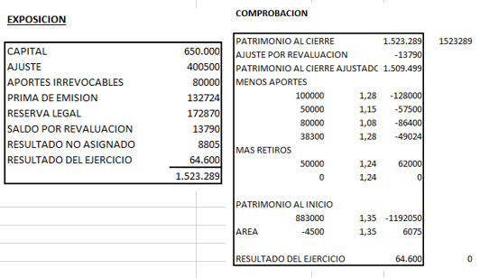

PN al 31/12/21
Capital | 650,000.00
Aj. Capital | 394,100.00
Prima Emision | 132,724.00
Aportes Irrev | 86,400.00
Res. Legal | 173,475.00
Res. No Asig | 9,390.00
Res. Ej | 77,200.00 | Saldo por revaluación?
PN | 1,523,289.00

Sin determinación del resultado por diferencia patrimonial

Tema 2
Nombre: Mastrandrea Juan Emilio
LU: 125318

Solución sugerida
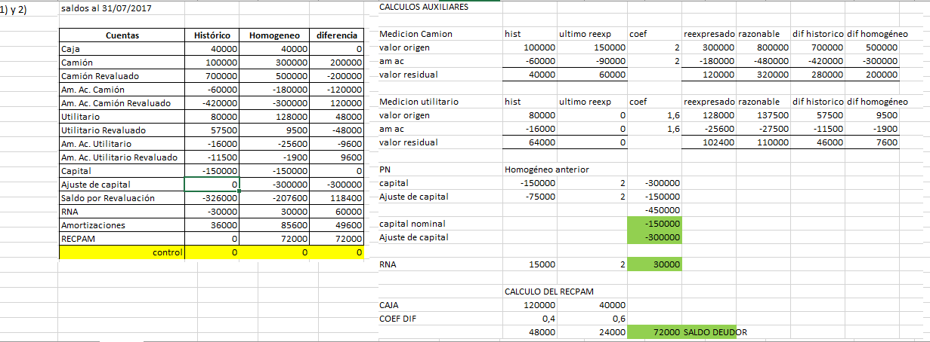

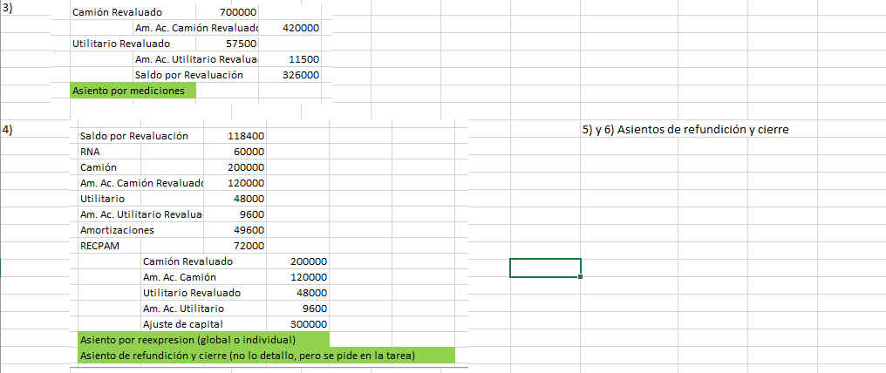

Errores múltiples

 |  | PN al 01/08/2020
 |  |  | Historico | Homogeneo
 |  | Caja | 120000 | 120000
 |  | Camion | 100000 | 150000
 |  | AA Camion | -40000 | -60000
 |  | Cap | -150000 | -150000
 |  | Aj. Cap | 0 | -75000
 |  | RNA | -30000 | 15000

1)
 |  | Revaluacion Camion | Historico | Revaluado | Diferencias
 |  | Camion | 100000 | 800000 | 700000
 |  | AA Camion | -60000 | -480000 | -420000
 |  | VR | 40000 | 320000 | 280000 | OK

 |  | Revaluacion Utilitario | Historico | Revaluado | Diferencias
 |  | Utilitario | 80000 | 137500 | 57500
 |  | AA Utilitario | -16000 | -27500 | -11500
 |  | VR | 64000 | 110000 | 46000 | OK

2)
 |  | Revaluacion Camion | Homogeneo | Revaluado | Diferencias
 |  | Camion | 300000 | 800000 | 500000
 |  | AA Camion | -160000 | -480000 | -320000
 |  | VR | 140000 | 320000 | 180000

 |  | Revaluacion Utilitario | Homogeneo | Revaluado | Diferencias
 |  | Utilitario | 128000 | 137500 | 9500
 |  | AA Utilitario | -25600 | -27500 | -1900
 |  | VR | 102400 | 110000 | 7600

3)
 | Detalle |  | Debe | Haber
Enero | Utilitario |  | 80000
 |  | a Caja |  | 80000
Cierre | Amortizacion Ejercicio |  | 36000
 |  | a AA Camion |  | 20000
 |  | a AA Utilitario |  | 16000
 | Camion Revaluado |  | 700000
 |  | a Saldo x Rev |  | 700000
 | Saldo x Rev |  | 420000
 |  | a AA Camion Rev |  | 420000
 | Utilitario Revaluado |  | 57500
 |  | a Saldo x Rev |  | 57500 |  |  | RECPAM | Inicio | Enero | Cierre
 | Saldo x Rev |  | 11500 |  |  |  | Caja | 120000 | 40000 | 40000
 |  | a AA Util. Rev |  | 11500 |  |  | Coef | 0.4 | 1.6 | 0
4) | RECPAM |  | 112000 |  |  |  | RECPAM | 48000 | 64000 | 0
 |  | a Res. No Asig |  | 112000
 | RECPAM |  | 300000
 |  | a Ajuste Capital |  | 300000
 | Camion |  | 200000 |  |  |  | Capital | 150000
 |  | a RxT |  | 200000 |  |  | Aj. Cap | 300000
 | Utilitario |  | 48000
 |  | a RxT |  | 48000
 | RxT |  | 100000
 |  | a AA Camion |  | 100000
 | RxT |  | 9600
 |  | a AA Utilitario |  | 9600

5) | RxT |  | 248000 |  |  |  | ESP
 | Res. Ejercicio |  | 309600 |  |  |  | Activo |  | Pasivo
 |  | a RECPAM |  | 412000 |  |  | Caja | 40000
 |  | a RxT |  | 109600 |  |  | Camion | 300000 | PN
 |  | a Am. Ej |  | 36000 |  |  | AA Camion | -160000 | Capital | 150000
 |  |  |  |  |  |  | Camion Rev | 700000 | Ajuste Cap | 300000
 |  |  |  |  |  |  | AA Camion Rev | -420000 | Saldo x Rev | 326000
 |  |  |  |  |  |  | Utilitario | 128000 | Res. No Asig | 82000
 |  |  |  |  |  |  | AA Utilitario | -25600 | Res. Ej | -249600
 |  |  |  |  |  |  | Utilitario Rev | 57500
 |  |  |  |  |  |  | AA Ut. Rev. | -11500
 |  |  |  |  |  |  | Activo | 608400 | Pasivo + PN | 608400

